08_UIイメージ
項目 | 内容
用途 | UIの方向性確認
画像ファイル | C:\Users\hide\Desktop\ChatGPT Image 2026年5月30日 13_56_37.png
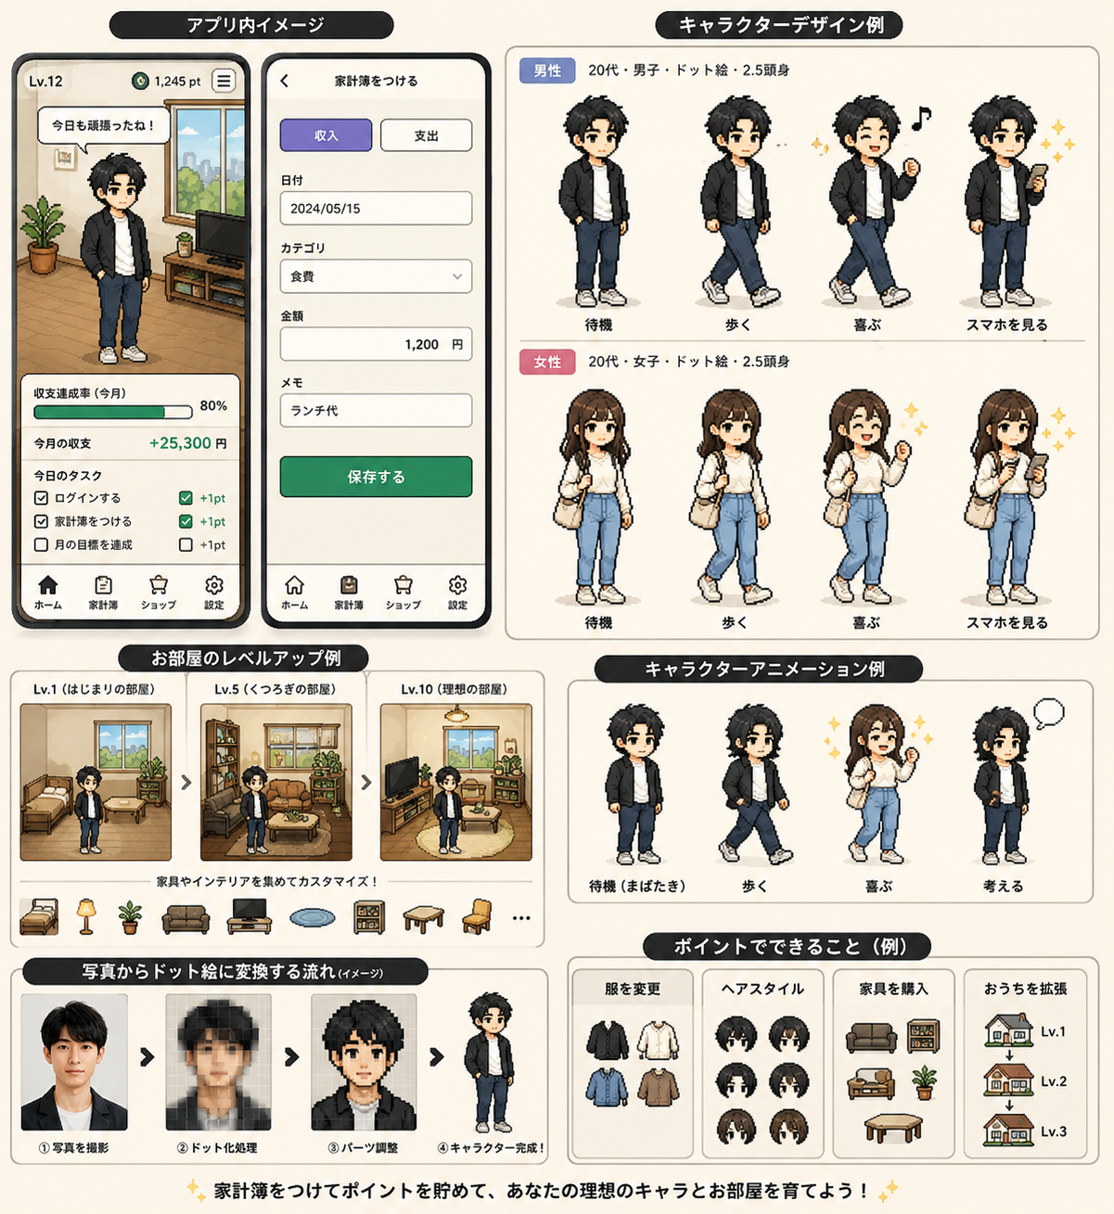
メモ | この画像を基準にホーム/家計簿/キャラ/部屋UIを設計する

